1 - Identification
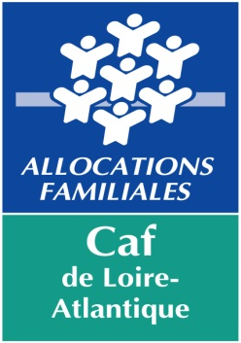
 | 22 rue de Malville – 44937 Nantes cedex 9 | BUDGET PREVISIONNEL
 | http://www.caf.fr/partenaires

Dossier de Prestation de Service Caf

TYPE DE STRUCTURE D’ACCUEIL
Animation Locale
L’envoi de ce document par courrier électronique est suffisant et engage la responsabilité du président ou du maire.

 | N° dossier SIAS

 | Nom du gestionnaire

 | Nom Prénom du représentant légal

 | Titre du représentant légal |  |  | Maire
 |  |  |  | Directeur/Directrice
 | Autre titre (le cas échéant) |  |  | Président(e)
 |  |  |  | Gérant(e)
 | Nom de l'équipement |  |  | Délégué(e)
 |  |  |  | Responsable
Gestionnaire : |  |  |  | Autre (préciser ci-dessous)

Adresse :

 | Code Postal : |  | Commune :

Tél : |  |  | Fax :

E-mail :

Équipement :

Adresse :

 | Code Postal : |  | Commune :

Tél : |  |  | Fax :

E-mail :

Nom du correspondant de l'équipement :

Tél : |  |  | Fax :

E-mail :

 | Les zones de saisie obligatoire sont en jaune

 | Les zones en vert sont des résultats de calcul ou sont réservées Caf

Certifié conforme

A |  | le

 |  | Signature

